21
1
HORÁRIO EFETIVO (INÍCIO - FIM) |  | 08:00 a 14:00
LOCALIZAÇÃO RESUMIDA |  | SANTA CATARINA
PROBLEMA (duração)
OBSERVAÇÃO
CONDIÇÕES METEOROLÓGICAS | MANHÃ | LIMPO
 | TARDE | LIMPO
 |  | [
ACOMPANHAMENTO CLIMÁTICO
8:00:00 |  |  | 9:00:00
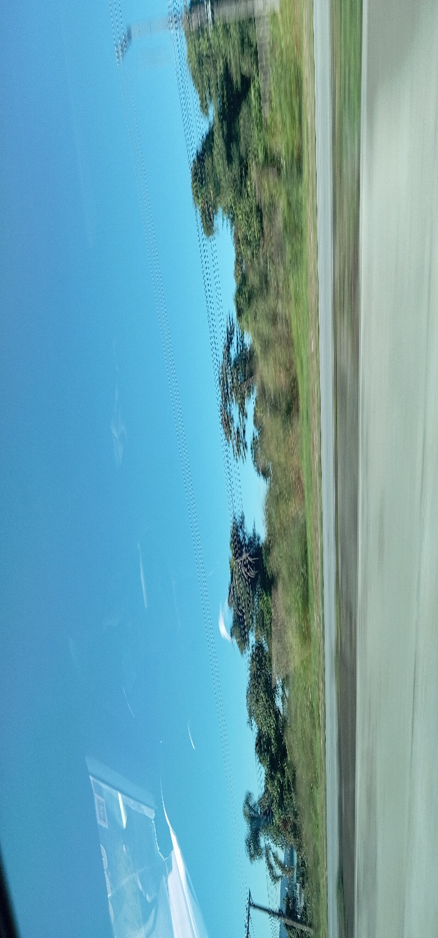 |  |  | 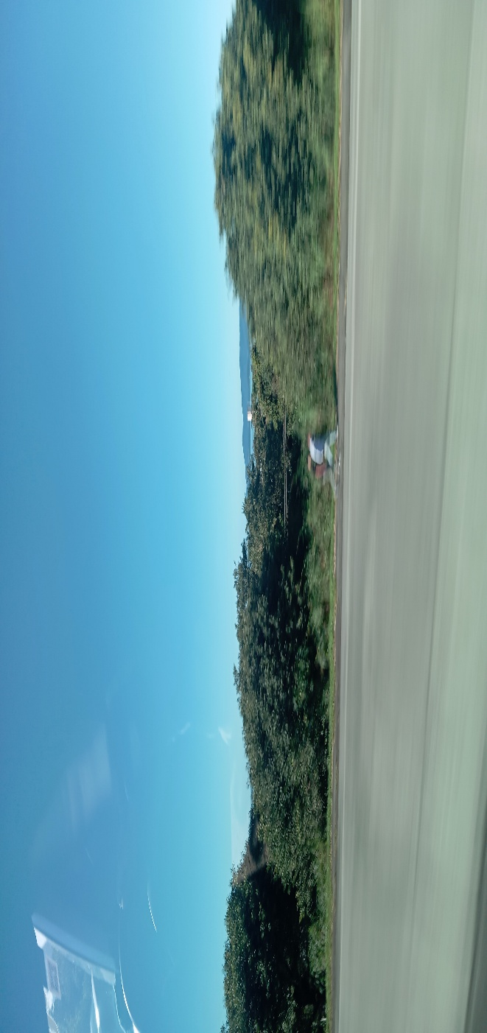


10:00:00 |  |  | 11:00:00
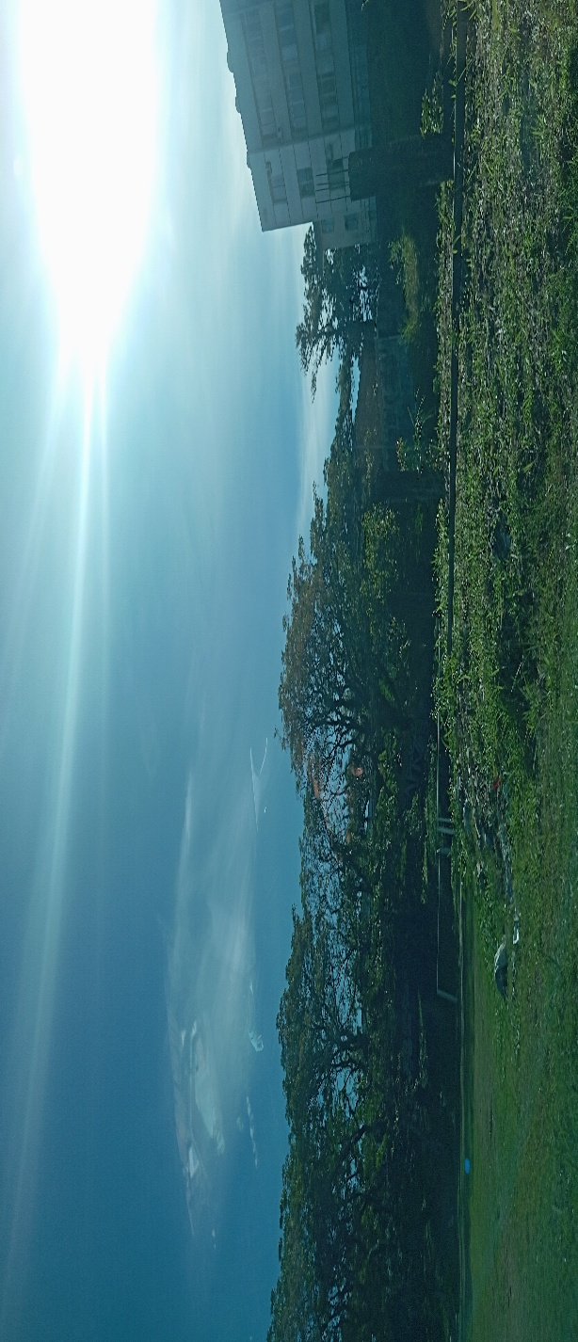

12:00:00 |  |  | 13:00:00
 |  |  | 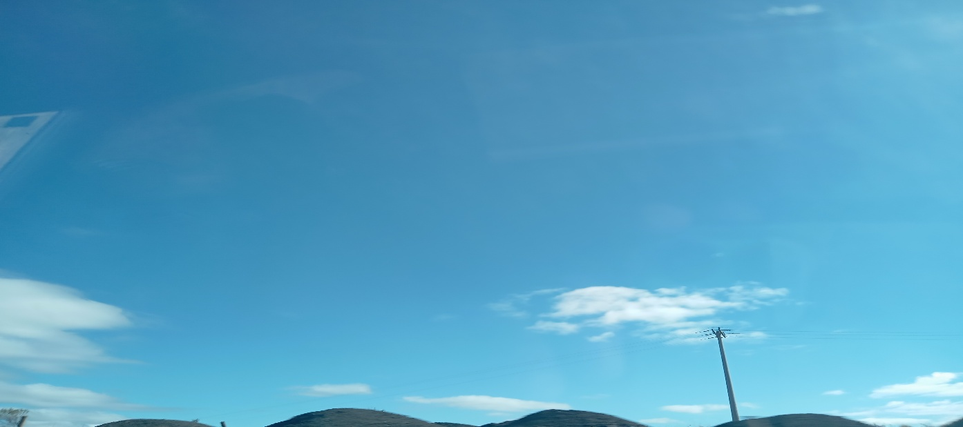

14:00:00 |  |  | 15:00:00
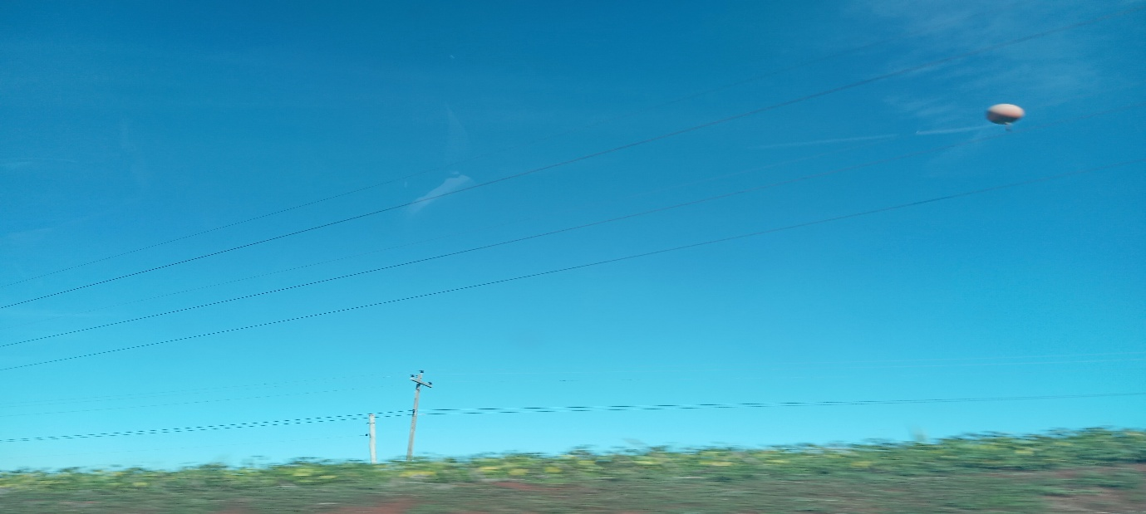

16:00:00 |  |  | 17:00

25
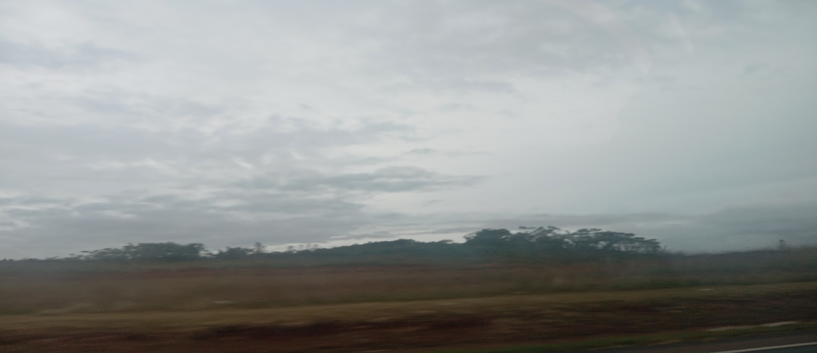
1
HORÁRIO EFETIVO (INÍCIO - FIM)
LOCALIZAÇÃO RESUMIDA
PROBLEMA (duração)
OBSERVAÇÃO
CONDIÇÕES METEOROLÓGICAS | MANHÃ
 | TARDE
 |  | [
ACOMPANHAMENTO CLIMÁTICO
8:00:00 |  |  | 9:00:00

10:00:00 |  |  | 11:00:00

12:00:00 |  |  | 13:00:00

14:00:00 |  |  | 15:00:00

16:00:00 |  |  | 17:00

26
1
HORÁRIO EFETIVO (INÍCIO - FIM)
LOCALIZAÇÃO RESUMIDA
PROBLEMA (duração)
OBSERVAÇÃO
CONDIÇÕES METEOROLÓGICAS | MANHÃ
 | TARDE
 |  | [
ACOMPANHAMENTO CLIMÁTICO
8:00:00 |  |  | 9:00:00

10:00:00 |  |  | 11:00:00

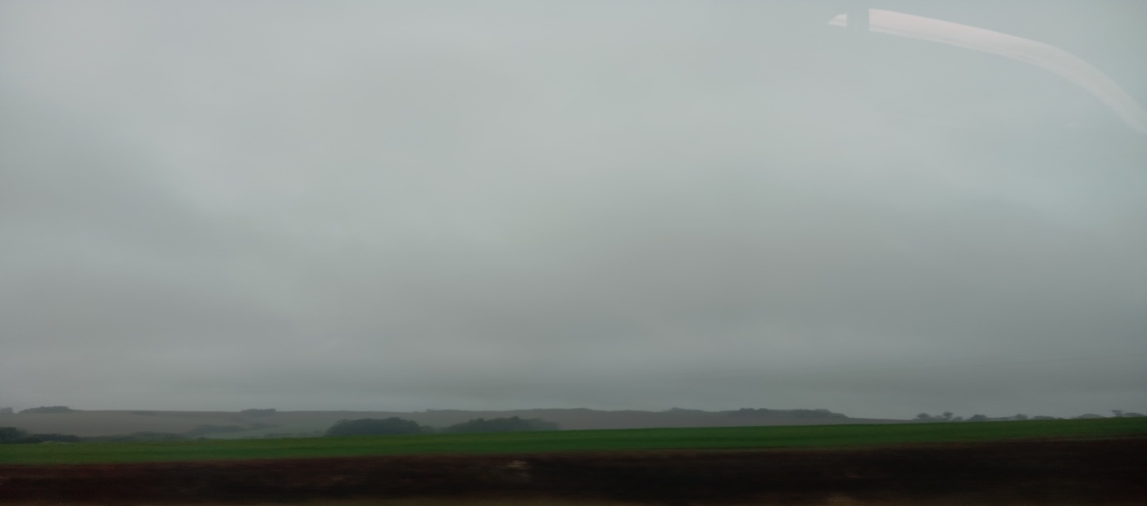
12:00:00 |  |  | 13:00:00

14:00:00 |  |  | 15:00:00

16:00:00 |  |  | 17:00

27
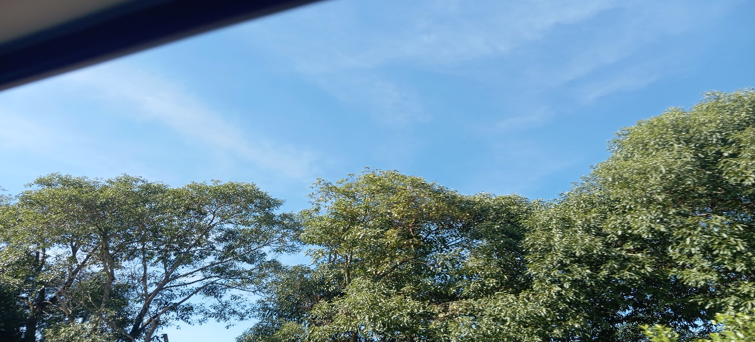
1
HORÁRIO EFETIVO (INÍCIO - FIM) |  | 08:00 a 17:00
LOCALIZAÇÃO RESUMIDA |  | RIO GRANDE DO SUL
PROBLEMA (duração)
OBSERVAÇÃO
CONDIÇÕES METEOROLÓGICAS | MANHÃ | PARC.NUBLADO
 | TARDE | LIMPO
 |  | [
ACOMPANHAMENTO CLIMÁTICO
8:00:00 |  |  | 9:00:00
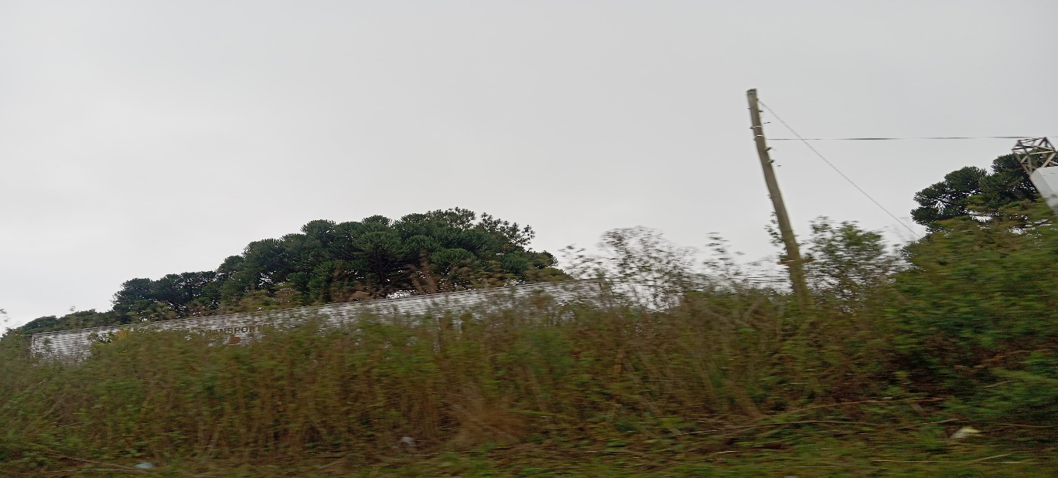 |  |  | 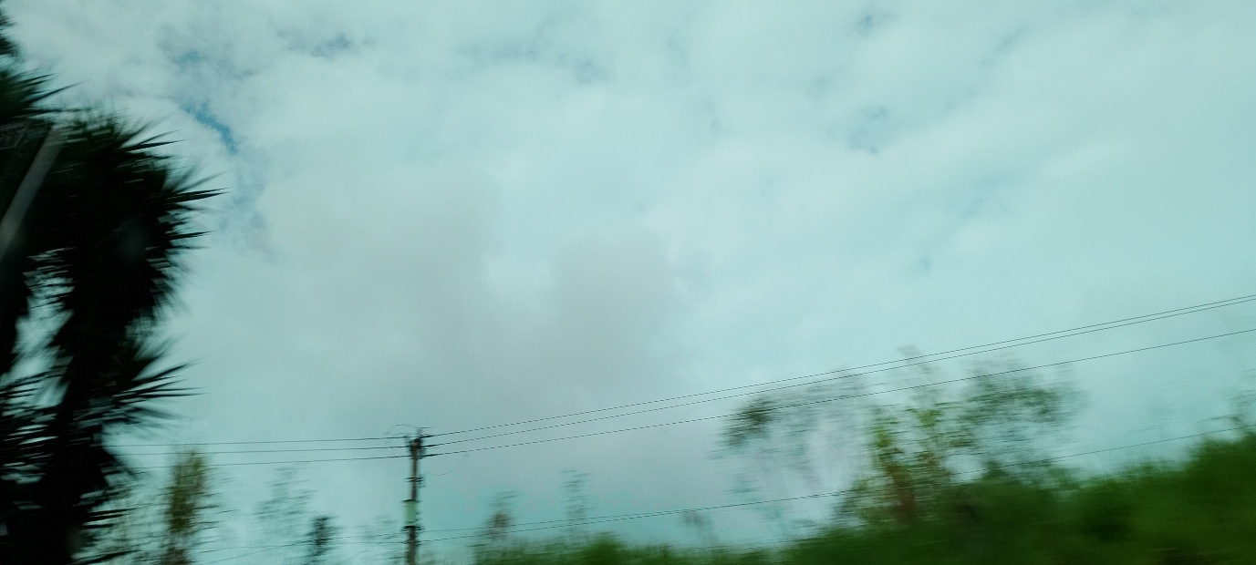

10:00:00 |  |  | 11:00:00
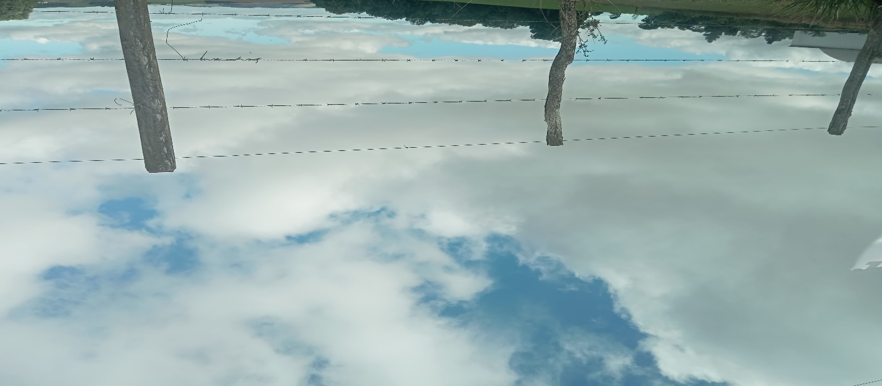

12:00:00 |  |  | 13:00:00
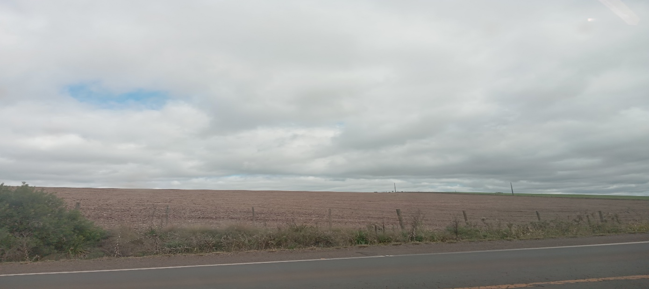

14:00:00 |  |  | 15:00:00
 |  |  | 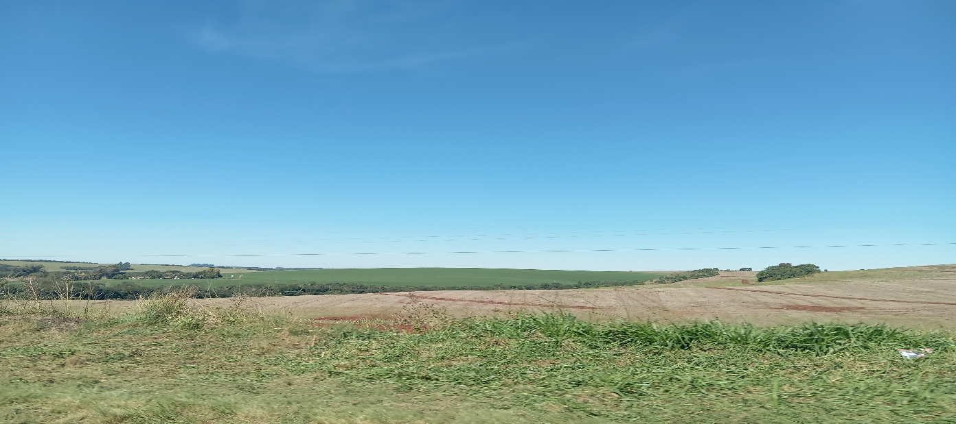

16:00:00 |  |  | 17:00

